v0.1
No. | Tester | Username | Device | OS Version | Date | Steps | Category | Description | Tester Attachment | Status Tester | Status Fixer | Fixer | Fixed Date | Fixer Attachment | Fixer Notes
Game Xtraordinary
Programmer
1 | Andre | Andre | Desktop | Windows 11 | 2026-06-06 | Reveal pemenang TOTY dan DOTY | Suggestion | Untuk durasi hitungan mundur mungkin dibuat 5 detik saja agar tidak terlalu lama | 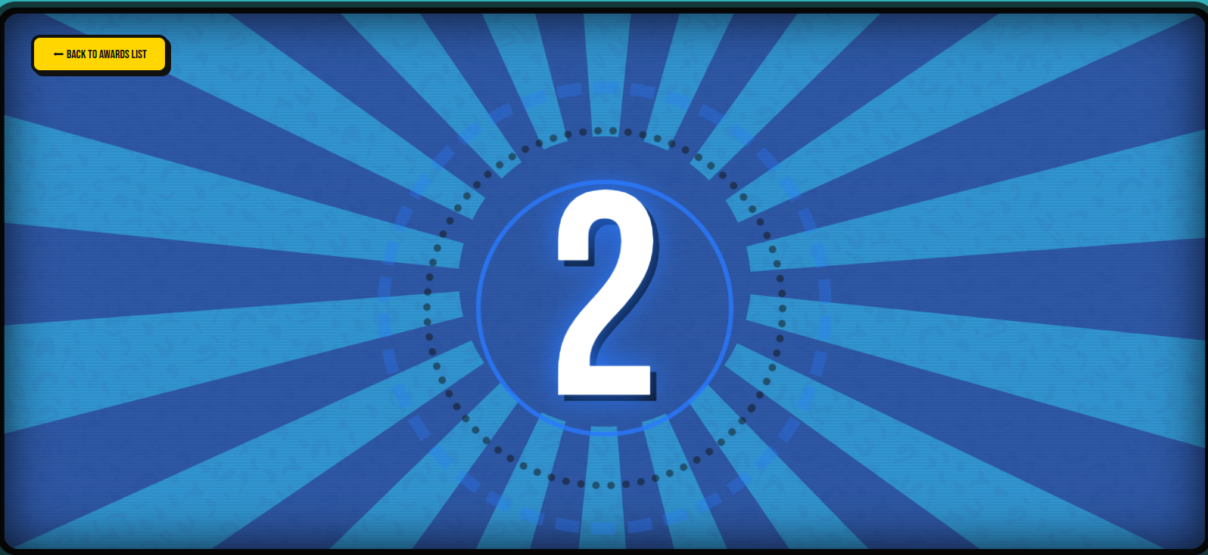
2 | Andre | Andre | Desktop | Windows 11 | 2026-06-06 | Pemenang TOTY dan DOTY | Suggestion | - Untuk bagian ini yang ditampilkan cukup pemenangnya saja, peserta lain yang tidak terpilih tidak perlu ditampilkan lagi. - Saat scroll kebawah, potongan bagian atas dan bawah terlihat tidak sama, seperti pada poin satu jika peserta lain tidak ditampilkan mungkin tidak perlu ada scroll. | 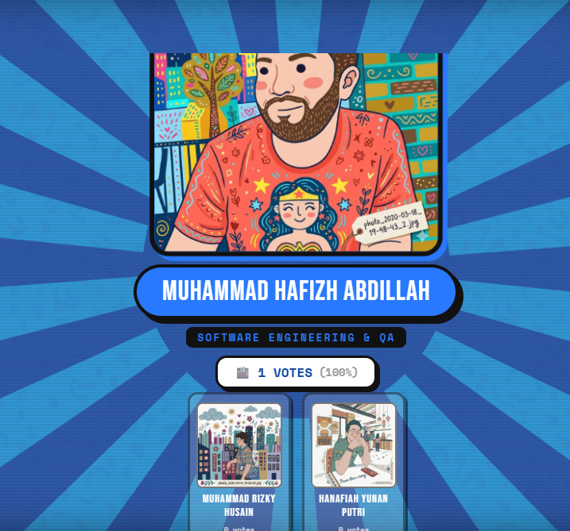
 | Andre | Andre | Desktop | Windows 11 | 2026-06-06 | Pemenang TOTY dan DOTY | Medium | bagian ini dibuat jangan terpotong | 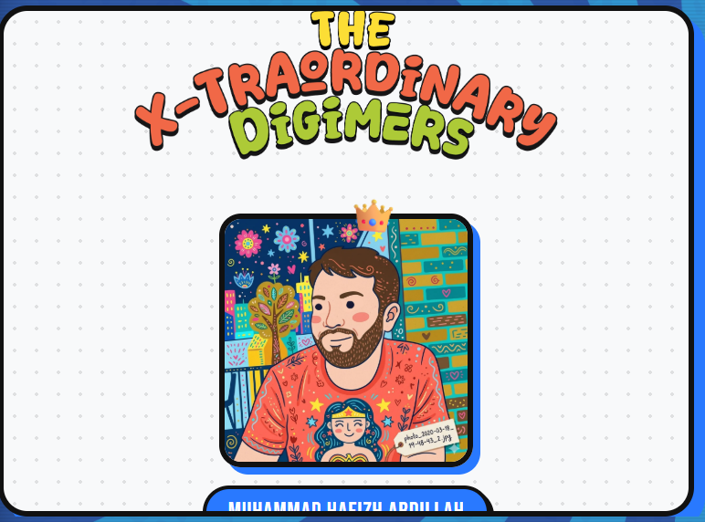 |  |  |  |  |  |  | Link Video: https://drive.google.com/file/d/1ZzKIXnLLKvZJ5yPpoVlAOE4pmMXgHnZT/view?usp=drive_link
3 | Andre | Andre | Desktop | Windows 11 | 2026-06-06 | Pemenang TOTY | Low | Untuk teks yang dilingkar, sebaiknya dijadikan "Team" saja. Karena sesuai dengan acaranya yaitu "Team of the Year", bukan "Squad of the Year" | 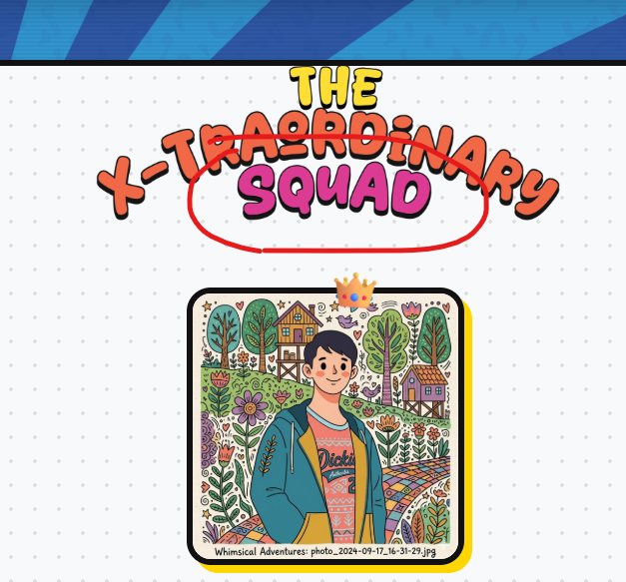
4 | Andre | Andre | Desktop | Windows 11 | 2026-06-06 | Trivia Quiz | Low | Buttonnya cukup 1 aja | 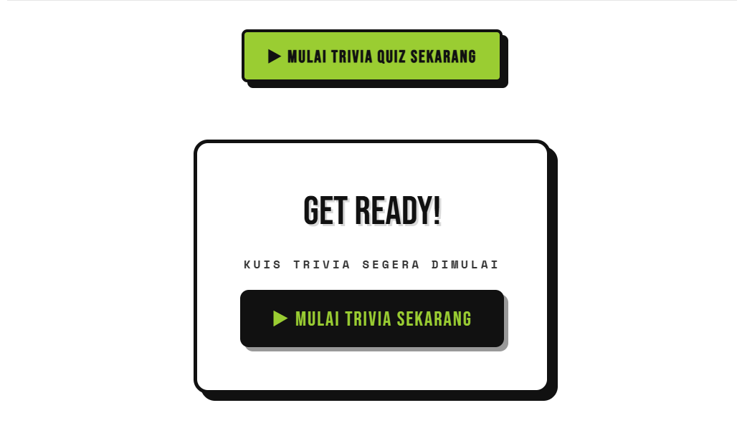 |  |  |  |  |  | karena sudah ada data yang di decline maka akan diarahakan ke halaman result gagal
5 | Andre | Andre | Desktop | Windows 11 | 2026-06-06 | Trivia Quiz | Suggestion | Untuk timer quiz mungkin dibuat 10 detik saja, karna 25 detik dirasa kelamaan | 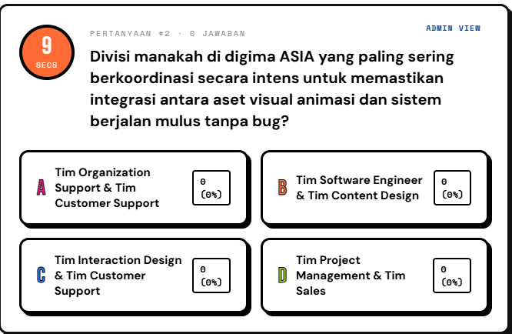
6 | Andre | Andre | Desktop | Windows 11 | 2026-06-06 | Trivia All Quiz | High | Pada tampilan user, saat memilih jawaban ada salah satu jawaban yang menggunakan SFX dan itu jawaban yang benar. Jadi user bisa tau jawaban yang benar hanya dengan memilih jawaban yang ada SFXnya | 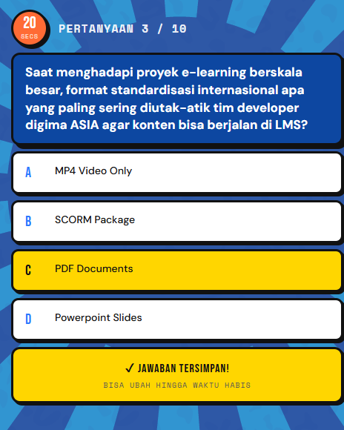
7 | Andre | Andre | Desktop | Windows 11 | 2026-06-06 | Grow the Tree | Low | Warna background kotak pada bagian ini sebaiknya jangan putih, karna ada text yang tidak terbaca seperti yang dilingkar | 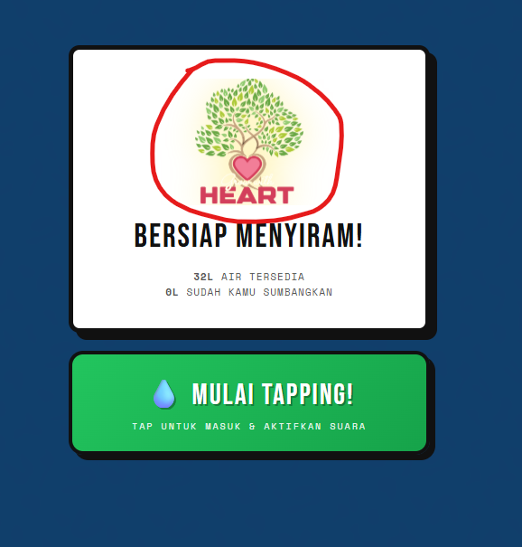
8 | Andre | Andre | Desktop | Windows 11 | 2026-06-06 | Grow the Tree | Low | Pada tampilan user, icon lovenya terpotong | 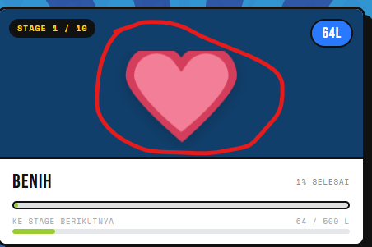
9
10

